Evolución Deuda Total
EVOLUCIÓN STOCK DEUDA CONSOLIDADA Y DEUDA FLOTANTE
En Millones de Especie

 | Mar-14 | Jun-14 | Sep-14 | Dec-14 | Mar-15 | Jun-15 | Sep-15 | Dec-15 | Mar-16 | Jun-16 | Sep-16 | Dec-16 | Mar-17 | Jun-17 | Sep-17 | Dec-17 | Mar-18 | Jun-18 | Sep-18 | Dec-18 | Mar-19 | Jun-19 | Sep-19 | Dec-19 | Mar-20 | Jun-20 | Sep-20 | Dec-20 | Mar-21 | Jun-21 | Sep-21 | Dec-21 | Mar-22 | Jun-22 | Sep-22 | Dec-22 | Mar-23 | Jun-23 | Sep-23 | Dec-23 | Mar-24 | Jun-24 | Sep-24 | Dec-24 | Mar-25 | Jun-25 | Sep-25 | Dec-25
(1) Deuda Consolidada ADMINISTRACIÓN CENTRAL | 8,781.72 | 8,719.68 | 8,671.31 | 9,251.62 | 8,711.33 | 8,883.30 | 8,777.94 | 14,590.03 | 15,552.77 | 23,183.66 | 24,968.60 | 26,143.37 | 26,357.58 | 32,363.69 | 32,739.97 | 33,066.92 | 35,523.53 | 42,512.10 | 49,897.67 | 48,061.67 | 54,971.13 | 57,477.57 | 70,107.67 | 73,073.39 | 76,873.59 | 81,321.30 | 87,659.72 | 98,086.70 | 105,498.40 | 104,307.61 | 109,501.85 | 118,375.03 | 125,218.25 | 136,288.86 | 152,793.80 | 173,744.05 | 184,002.78 | 217,722.16 | 264,718.18 | 552,742.44 | 603,697.48 | 631,573.64 | 620,637.81 | 645,034.90 | 685,074.16 | 835,005.49 | 874,657.57 | 995,845.36
(2) Deuda Flotante ADMINISTRACIÓN CENTRAL (a) | 814.07 | 1,334.77 | 1,606.36 | 2,059.99 | 1,532.23 | 2,787.27 | 3,436.84 | 4,751.35 | 1,748.52 | 1,979.89 | 2,005.68 | 2,713.09 | 1,455.46 | 2,358.15 | 2,403.99 | 3,051.19 | 2,887.47 | 2,566.07 | 2,260.55 | 5,907.52 | 2,465.17 | 4,329.95 | 4,646.94 | 9,439.51 | 3,694.68 | 6,793.20 | 7,216.95 | 13,266.99 | 4,714.84 | 8,017.07 | 12,560.36 | 15,948.43 | 7,068.7 | 12,519.5 | 14,153.6 | 41,622.0 | 16,141.7 | 26,252.6 | 64,142.6 | 71,578.7 | 32,108.2 | 50,021.5 | 65,997.7 | 204,848.3 | 74,748.5 | 96,999.8 | 96,140.7 | 122,469.44 | (p)
(1+2)= (3) Deuda TOTAL ADMINISTRACIÓN CENTRAL | 9,595.79 | 10,054.45 | 10,277.67 | 11,311.61 | 10,243.56 | 11,670.57 | 12,214.78 | 19,341.37 | 17,301.29 | 25,163.55 | 26,974.28 | 28,856.46 | 27,813.04 | 34,721.85 | 35,143.97 | 36,118.11 | 38,411.01 | 45,078.17 | 52,158.22 | 53,969.19 | 57,436.30 | 61,807.52 | 74,754.61 | 82,512.90 | 80,568.27 | 88,114.50 | 94,876.67 | 111,353.70 | 110,213.24 | 112,324.68 | 122,062.21 | 134,323.46 | 132,286.93 | 148,808.39 | 166,947.42 | 215,366.07 | 200,144.48 | 243,974.75 | 328,860.74 | 624,321.13 | 635,805.70 | 681,595.14 | 686,635.54 | 849,883.22 | 759,822.63 | 932,005.26 | 970,798.29 | 1,118,314.80
(A) (IPC Diciembre 2025) /(IPC Periodo) | 215.477 | 197.957 | 186.028 | 175.632 | 167.167 | 157.776 | 149.664 | 140.082 | 122.923 | 110.810 | 106.118 | 100.949 | 95.035 | 90.177 | 85.815 | 80.872 | 75.836 | 69.743 | 61.133 | 54.778 | 48.984 | 44.740 | 39.748 | 35.576 | 33.005 | 31.347 | 29.138 | 26.155 | 23.163 | 20.872 | 19.101 | 17.346 | 14.944 | 12.739 | 10.438 | 8.907 | 7.319 | 5.909 | 4.388 | 2.862 | 1.889 | 1.593 | 1.420 | 1.315 | 1.211 | 1.143 | 1.078 | 1.000
(3) x (A) = Deuda TOTAL ADMINISTRACIÓN CENTRAL medida en PESOS de Diciembre de 2025 | 2,067,674.06 | 1,990,351.68 | 1,911,929.80 | 1,986,676.72 | 1,712,388.44 | 1,841,338.24 | 1,828,107.60 | 2,709,370.92 | 2,126,720.88 | 2,788,383.46 | 2,862,457.78 | 2,913,040.75 | 2,643,215.48 | 3,131,107.13 | 3,015,871.39 | 2,920,951.58 | 2,912,941.00 | 3,143,889.82 | 3,188,599.55 | 2,956,347.62 | 2,813,433.38 | 2,765,297.54 | 2,971,380.71 | 2,935,477.61 | 2,659,162.17 | 2,762,137.03 | 2,764,518.71 | 2,912,422.24 | 2,552,872.23 | 2,344,443.48 | 2,331,547.96 | 2,329,986.74 | 1,976,932.61 | 1,895,681.56 | 1,742,629.61 | 1,918,188.17 | 1,464,801.41 | 1,441,538.07 | 1,443,011.42 | 1,786,835.18 | 1,200,837.29 | 1,085,570.26 | 975,026.28 | 1,117,399.45 | 920,517.00 | 1,065,087.01 | 1,046,457.55 | 1,118,314.80
(B) TIPO DE CAMBIO COMUNICACIÓN 3500 BCRA ÚLTIMO DÍA HÁBIL CADA TRIMESTRE | 8.010 | 8.133 | 8.464 | 8.552 | 8.820 | 9.087 | 9.419 | 13.005 | 14.582 | 14.920 | 15.263 | 15.850 | 15.382 | 16.599 | 17.318 | 18.774 | 20.143 | 28.862 | 40.897 | 37.808 | 43.353 | 42.448 | 57.558 | 59.895 | 64.470 | 70.455 | 76.175 | 84.145 | 91.985 | 95.727 | 98.735 | 102.750 | 110.978 | 125.215 | 147.315 | 177.128 | 208.988 | 256.675 | 350.008 | 808.483 | 857.417 | 911.750 | 970.917 | 1032.500 | 1073.875 | 1194.083 | 1366.583 | 1459.417
(3) / (B) Deuda TOTAL ADMINISTRACIÓN CENTRAL medida en USD | 1,198.01 | 1,236.30 | 1,214.24 | 1,322.69 | 1,161.44 | 1,284.39 | 1,296.80 | 1,487.23 | 1,186.51 | 1,686.57 | 1,767.26 | 1,820.57 | 1,808.18 | 2,091.87 | 2,029.30 | 1,923.82 | 1,906.89 | 1,561.87 | 1,275.36 | 1,427.44 | 1,324.84 | 1,456.07 | 1,298.76 | 1,377.63 | 1,249.71 | 1,250.65 | 1,245.51 | 1,323.35 | 1,198.17 | 1,173.39 | 1,236.26 | 1,307.28 | 1,192.01 | 1,188.42 | 1,133.27 | 1,215.88 | 957.68 | 950.52 | 939.58 | 772.21 | 741.54 | 747.57 | 707.20 | 823.13 | 707.55 | 780.52 | 710.38 | 766.28
(4) Deuda Flotante DESCENTRALIZADAS Y CUENTAS ESPECIALES | 314.47 | 478.86 | 474.58 | 778.13 | 718.73 | 1,298.84 | 1,625.11 | 1,674.59 | 618.91 | 722.13 | 633.77 | 935.87 | 698.35 | 879.26 | 836.88 | 898.69 | 1,153.67 | 1,117.76 | 973.23 | 2,081.86 | 1,166.29 | 1,994.24 | 1,582.17 | 3,973.49 | 1,829.55 | 1,967.27 | 2,306.01 | 4,480.37 | 1,986.78 | 3,455.35 | 3,173.60 | 5,889.66 | 3,272.6 | 4,502.07 | 5,201.91 | 15,849.08 | 6,932.11 | 9,414.14 | 7,973.27 | 26,319.37 | 20,209.14 | 30,219.13 | 35,409.55 | 93,742.17 | 39,749.09 | 53,262.85 | 50,311.59 | 60,639.08 | (p)
(3+4) x (A)= Deuda TOTAL medida en PESOS de Diciembre de 2025 | 2,135,434.58 | 2,085,145.71 | 2,000,215.35 | 2,123,340.32 | 1,832,536.65 | 2,046,263.76 | 2,071,327.82 | 2,943,950.15 | 2,202,799.16 | 2,868,403.09 | 2,929,712.49 | 3,007,516.38 | 2,709,583.25 | 3,210,395.63 | 3,087,687.65 | 2,993,630.81 | 3,000,430.49 | 3,221,845.96 | 3,248,096.17 | 3,070,388.59 | 2,870,562.32 | 2,854,520.85 | 3,034,269.61 | 3,076,838.49 | 2,719,546.56 | 2,823,805.16 | 2,831,711.34 | 3,029,604.93 | 2,598,892.17 | 2,416,563.73 | 2,392,167.89 | 2,432,149.33 | 2,025,838.96 | 1,953,033.72 | 1,796,928.11 | 2,059,350.20 | 1,515,535.56 | 1,497,162.02 | 1,477,997.40 | 1,862,162.40 | 1,239,006.01 | 1,133,699.99 | 1,025,308.03 | 1,240,648.68 | 968,672.60 | 1,125,955.31 | 1,100,690.17 | 1,178,953.88
Deuda TOTAL/PBG* | 6.9% | 7.3% | 7.4% | 8.2% | 5.7% | 6.5% | 6.8% | 10.8% | 7.5% | 10.9% | 11.7% | 12.5% | 9.3% | 11.6% | 11.8% | 12.1% | 9.1% | 10.6% | 12.3% | 12.7% | 9.3% | 10.0% | 12.1% | 13.4% | 11.3% | 12.4% | 13.3% | 16.0% | 9.5% | 9.7% | 10.5% | 12.5% | 6.1% | 6.8% | 7.7% | 10.3% | 4.2% | 5.1% | 6.8% | 13.0% | 4.6% | 4.9% | 4.9% | 6.2%

*Nota: A partir de septiembre de 2024, este ratio no resulta directamente comparable con informes anteriores, debido al cambio de base del PBG a 2004, publicado por la DEIE el día 27/08/2024.
(p) Dato provisrio
(a) Neto de Fondo de Resarcimiento de los Daños de la Promoción Industrial
DEUDA TOTAL ADMINISTRACIÓN CENTRAL MEDIDA EN TÉRMINOS REALES Y EN DÓLARES Deuda en Millones de $ de Dic-25 (Eje Izq.) y en Millones de USD (Eje Der.) Fuente: DGCSP, BCRA, DEIE

Gráficos
GRÁFICOS

COMPOSICIÓN DE LA DEUDA PÚBLICA POR TASA DE INTERÉS | COMPOSICIÓN DE LA DEUDA PÚBLICA POR MONEDA
% del Total | % del Total
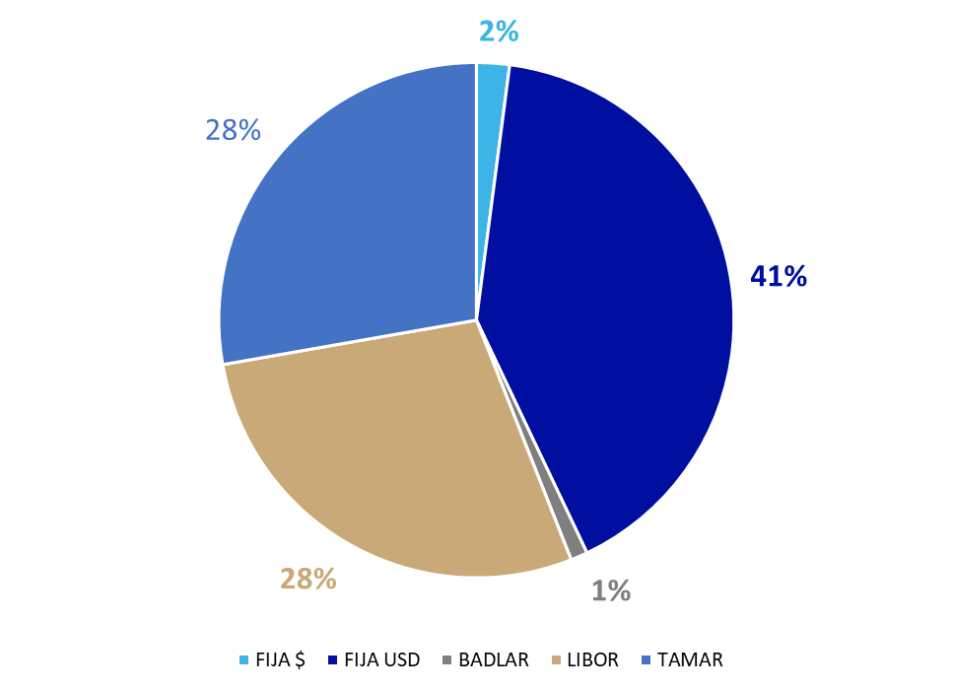
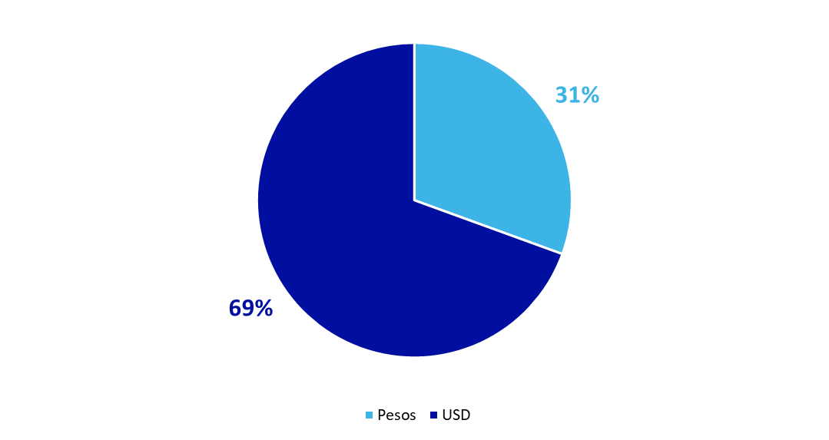

PERFIL DE VENCIMIENTO DEUDA PÚBLICA EN PESOS | PERFIL DE VENCIMIENTO DEUDA PÚBLICA EN DÓLARES
Millones de $ | Millones de USD
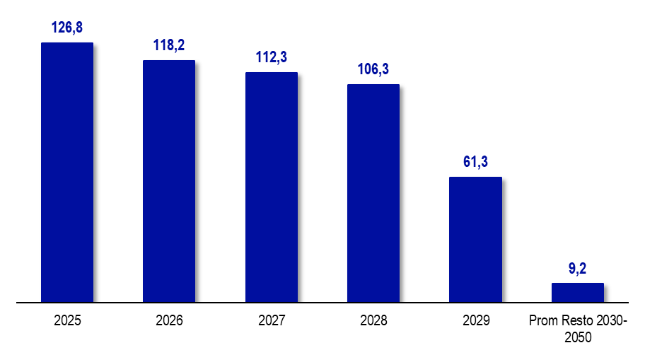
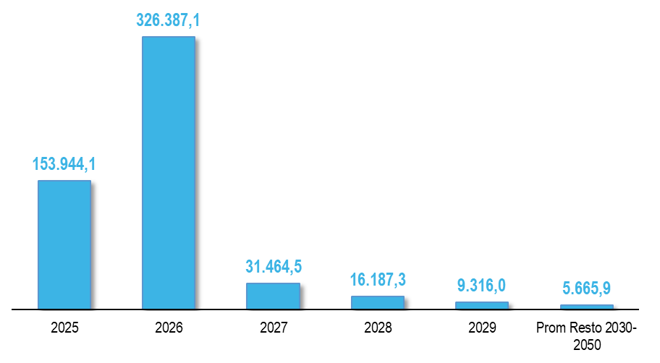

PERFIL DE VENCIMIENTOS DEUDA PÚBLICA EN PESOS POR TIPO DE SERVICIO | PERFIL DE VENCIMIENTOS DEUDA PÚBLICA EN DÓLARES POR TIPO DE SERVICIO
Millones de $. Capital e Interés como % del servicio total | Millones de USD. Capital e Interés como % del servicio total
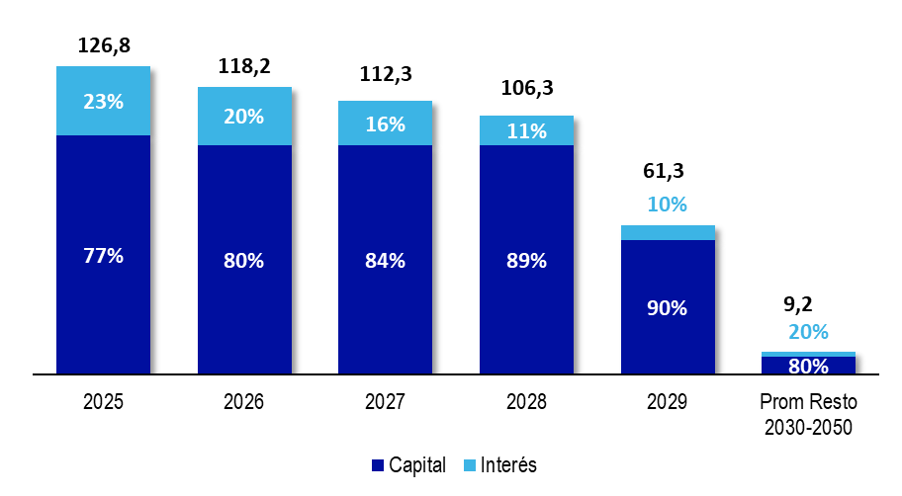
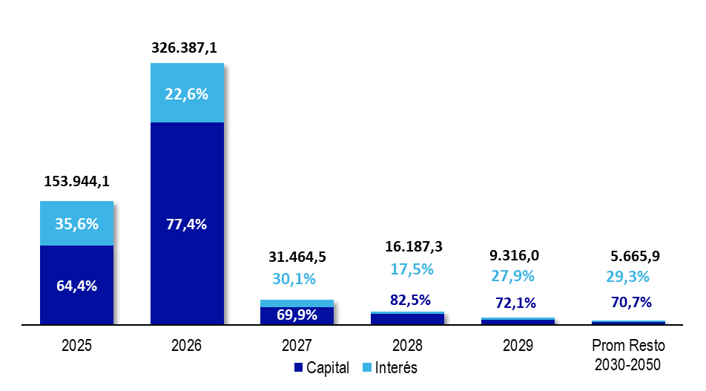

PERFIL DE VENCIMIENTO DEUDA PÚBLICA EN PESOS POR ACREEDOR | PERFIL DE VENCIMIENTO DEUDA PÚBLICA EN DÓLARES POR ACREEDOR
Millones de $ | Millones de USD
